2021_06_data
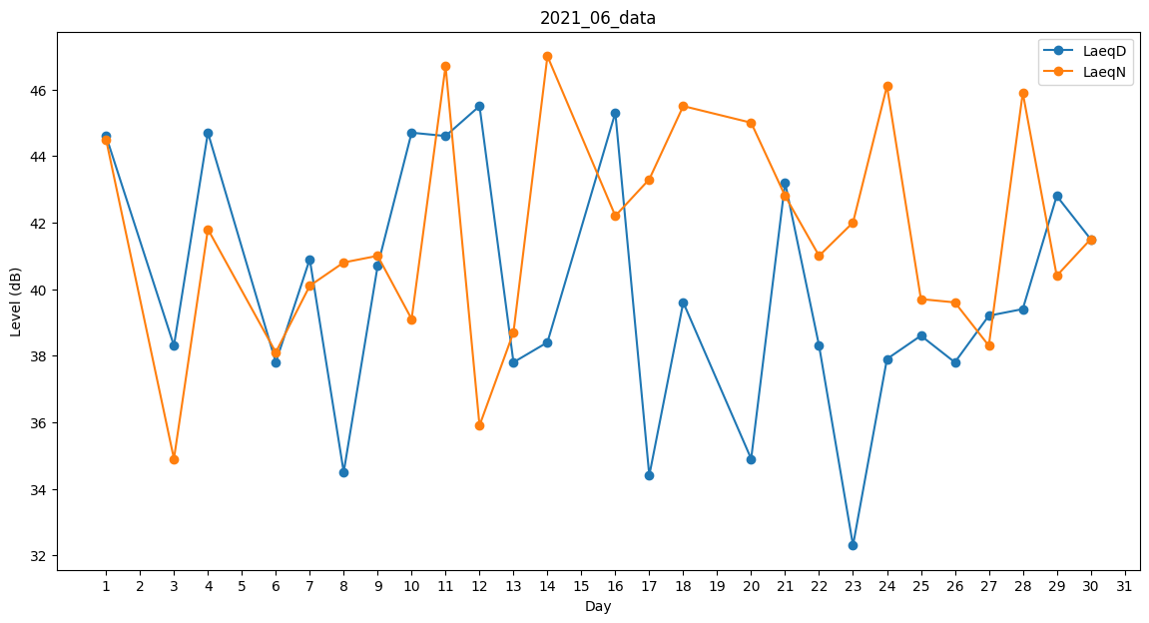
Day | LaeqD | LaeqN
1 | 44.6 | 44.5
2 | 42.4 | 0
3 | 38.3 | 34.9
4 | 44.7 | 41.8
5 | 31.9 | 0
6 | 37.8 | 38.1
7 | 40.9 | 40.1
8 | 34.5 | 40.8
9 | 40.7 | 41
10 | 44.7 | 39.1
11 | 44.6 | 46.7
12 | 45.5 | 35.9
13 | 37.8 | 38.7
14 | 38.4 | 47
15 | 43.3 | 0
16 | 45.3 | 42.2
17 | 34.4 | 43.3
18 | 39.6 | 45.5
19 | 37.8 | 0
20 | 34.9 | 45
21 | 43.2 | 42.8
22 | 38.3 | 41
23 | 32.3 | 42
24 | 37.9 | 46.1
25 | 38.6 | 39.7
26 | 37.8 | 39.6
27 | 39.2 | 38.3
28 | 39.4 | 45.9
29 | 42.8 | 40.4
30 | 41.5 | 41.5

